상품제안서
레빗 메탈브릭 OTG메모리 | 상품코드: F12701

 |  |  |  |  |  |  | 02-412-0044 | www.easy1.co.kr
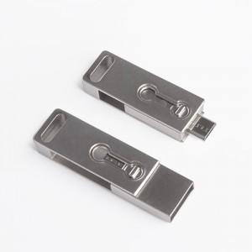

【상세/제작정보】 | ※ 제품특성상 단가 변동이 매우 유동적인 상품으로 주문전 꼭 확인 요청드립니다.

【인쇄/포장옵션】 | 레이저 / 포장지포장

【공급단가】 | 수량 | 100~ | 300~ | 500~ | 1,000~ | 2,000~
*VAT별도 | 16GB | 7,520원 | 7,400원 | 7,210원 | 7,080원 | 6,900원
 | 32GB | 9,810원 | 9,650원 | 9,400원 | 9,240원 | 9,000원
 | 64GB | 12,000원 | 11,800원 | 11,500원 | 11,290원 | 11,000원
 | 128GB | 18,000원 | 17,700원 | 17,250원 | 16,950원 | 16,500원

【상품 URL】 | https://dev.easy1.co.kr:443/src/goods_detail.php?gdno=12701

